Mahalanobis_distance
Mahalanobis distance |  |  |  |  |  |  |  | Notice
0.70833333333 |  | 1 | 5 | 0 | 0 |  |  | Trial : 20
0.70833333333 |  | 0 | 6 | 0 | 0 |  |  | Accuracy : number of correct / number of test set
0.95833333333 |  | 0 | 3 | 3 | 0 |  |  | Data : AAFT_0(240) -> [Train, Valid, Test] : [8 : 1 : 1] / Test : 24개
0.66666666667 |  | 0 | 0 | 0 | 6
0.75
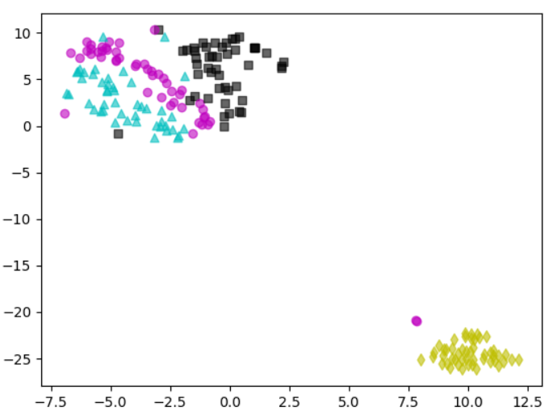
▲ : Dumbbell curl
● : Hammer curl
■ : Reverse curl
◆ : Dumbbell kickback
0.83333333333 |  | 5 | 1 | 0 | 0
0.875 |  | 2 | 4 | 0 | 0 |  |  |  |  |  |  | 0.84
0.875 |  | 0 | 0 | 6 | 0 |  |  | Prediction
0.83333333333 |  | 0 | 0 | 0 | 6 |  |  | DC (▲) | HC (●) | RC (■) | TK (◆)
0.79166666667 |  |  |  |  |  | Actual class | DC (▲) | 104 | 46 | 0 | 0 | 150
0.83333333333 |  | 4 | 2 | 0 | 0 |  | HC (●) | 13 | 118 | 17 | 2 | 150
0.79166666667 |  | 0 | 6 | 0 | 0 |  | RC (■) | 0 | 18 | 132 | 0 | 150
0.83333333333 |  | 0 | 1 | 5 | 0 |  | TK (◆) | 0 | 0 | 0 | 150 | 150
0.95833333333 |  | 0 | 0 | 0 | 6
0.91666666667 |  |  |  |  |  | DC (Dumbbell Curl, ▲) |  | HC (Hammer Curl, ●) |  | RC (Reverse Curl, ■) |  | TK (Triceps Kickback, ◆)
0.91666666667 |  | 6 | 0 | 0 | 0 | 3 | 1 | 5 | 1 | 6 | 2 | 6 | 0
0.79166666667 |  | 0 | 6 | 0 | 0 | 1 | 20 | 3 | 15 | 0 | 16 | 0 | 18
0.91666666667 |  | 0 | 1 | 5 | 0 | Accuracy | 92.00% | Accuracy | 83.33% | Accuracy | 91.67% | Accuracy | 1
0.875 |  | 0 | 0 | 0 | 6 | Precision | 75.00% | Precision | 62.50% | Precision | 100.00% | Precision | 1
0.91666666667 |  |  |  |  |  | Recall | 75.00% | Recall | 83.33% | Recall | 75.00% | Recall | 1
AVG | 0.8375 | 4 | 2 | 0 | 0 | Misclassification | 8.00% | Misclassification | 16.67% | Misclassification | 8.33% | Misclassification | 0
ST.DEV | 0.084314400482 | 0 | 5 | 1 | 0
 |  | 0 | 1 | 5 | 0
 |  | 0 | 0 | 0 | 6

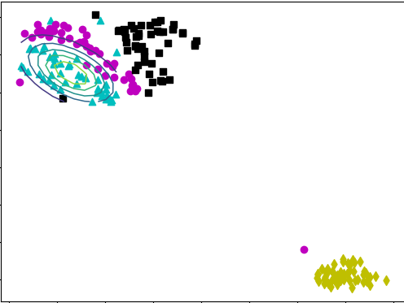
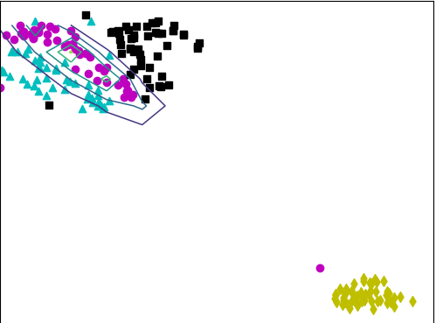
 |  | 5 | 1 | 0 | 0
 |  | 0 | 3 | 3 | 0
 |  | 0 | 0 | 6 | 0
 |  | 0 | 0 | 0 | 6

 |  | 6 | 0 | 0 | 0
 |  | 2 | 4 | 0 | 0
 |  | 0 | 1 | 5 | 0
 |  | 0 | 0 | 0 | 6
Dumbbell Curl(DC, ▲)
Hammer Curl(HC, ●)
 |  | 1 | 5 | 0 | 0
 |  | 0 | 4 | 2 | 0
 |  | 0 | 0 | 6 | 0
 |  | 0 | 0 | 0 | 6

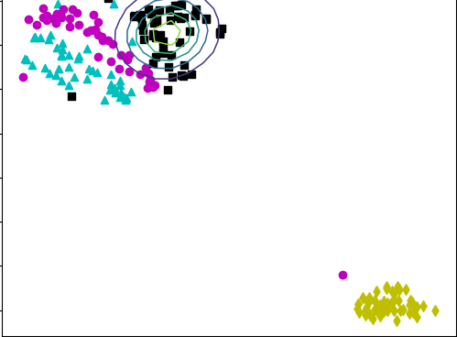
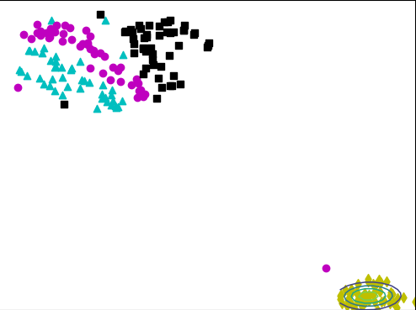
 |  | 1 | 5 | 0 | 0
 |  | 0 | 5 | 1 | 0
 |  | 0 | 0 | 6 | 0
 |  | 0 | 0 | 0 | 6

 |  | 4 | 2 | 0 | 0
 |  | 2 | 3 | 1 | 0
 |  | 0 | 1 | 5 | 0
Reverse Curl(RC, ■)
Dumbbell Kickback(DK, ◆)
 |  | 0 | 0 | 0 | 6

 |  | 3 | 3 | 0 | 0
 |  | 0 | 4 | 2 | 0
 |  | 0 | 1 | 5 | 0
 |  | 0 | 0 | 0 | 6

 |  | 4 | 2 | 0 | 0
 |  | 0 | 6 | 0 | 0
 |  | 0 | 0 | 6 | 0
 |  | 0 | 0 | 0 | 6

 |  | 5 | 1 | 0 | 0
 |  | 0 | 5 | 1 | 0
 |  | 0 | 2 | 4 | 0
 |  | 0 | 0 | 0 | 6 |  |  |  |  |  |  |  |  |  |  | macro-precision | 85.25%
 |  |  |  |  |  |  |  |  |  |  |  |  |  |  |  | macro-recall | 84.00%
 |  | 6 | 0 | 0 | 0 |  |  |  |  |  |  |  |  |  |  | macro-f1 | 84.15%
 |  | 0 | 6 | 0 | 0 |  |  | Prediction |  |  |  |  |  |  | micro-f1 | accuracy | 84.00%
 |  | 0 | 0 | 6 | 0 |  |  | DC (▲) | HC (●) | RC (■) | TK (◆) |  |  |  | precision | recall | f1-score
 |  | 0 | 0 | 0 | 6 | Actual class | DC (▲) | 104 | 46 | 0 | 0 | macro-precision | 0.85361340543 | DC (▲) | 88.89% | 69.33% | 77.90%
 |  |  |  |  |  |  | HC (●) | 13 | 118 | 17 | 2 | macro-recall | 0.8400936296 | HC (●) | 64.84% | 78.67% | 71.08%
 |  | 4 | 2 | 0 | 0 |  | RC (■) | 0 | 18 | 132 | 0 | macro-f1 | 0.84351342955 | RC (■) | 88.59% | 88.00% | 88.29%
 |  | 0 | 6 | 0 | 0 |  | TK (◆) | 0 | 0 | 0 | 150 | accuracy | 0.8375 | TK (◆) | 98.68% | 100.00% | 99.34%
 |  | 0 | 1 | 5 | 0
 |  | 0 | 0 | 0 | 6
 |  |  |  |  |  |  |  |  |  |  |  | I_easy | I_fair | I_chal | new_model
 |  | 1 | 5 | 0 | 0 |  |  |  |  |  | D_60 | 0.4333 | 0.3167 | 0.3479 | 0.8375
 |  | 0 | 4 | 2 | 0 |  |  |  |  |  | D_120 | 0.6146 | 0.6240 | 0.4844 | 0.8375
 |  | 0 | 1 | 5 | 0 |  |  |  |  |  | D_180 | 0.6778 | 0.6875 | 0.6778 | 0.8375
 |  | 0 | 0 | 0 | 6 |  |  |  |  |  | D_240 | 0.8000 | 0.7500 | 0.8193 | 0.8375
 |  |  |  |  |  |  |  |  |  |  | D_300 | 0.9525 | 0.9363 | 0.9233 | 0.8375
 |  | 5 | 1 | 0 | 0 |  |  |  |  |  | D_600 | 0.9817 | 0.9179 | 0.9335 | 0.8375
 |  | 1 | 4 | 0 | 1 |  |  |  |  |  | D_1200 | 0.9627 | 0.9666 | 0.9669 | 0.8375
 |  | 0 | 0 | 6 | 0
 |  | 0 | 0 | 0 | 6

 |  | 2 | 4 | 0 | 0
 |  | 0 | 6 | 0 | 0
 |  | 0 | 1 | 5 | 0
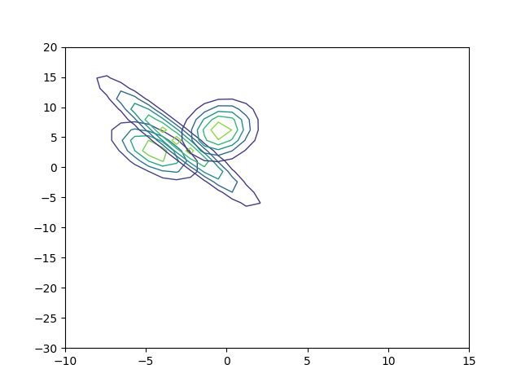
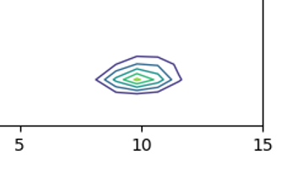
 |  | 0 | 0 | 0 | 6

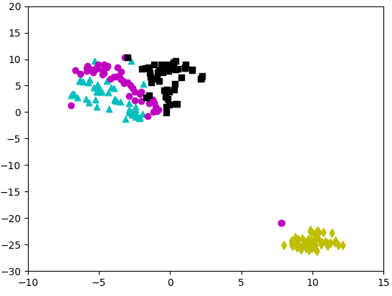
▲ : Dumbbell curl
● : Hammer curl
■ : Reverse curl
◆ : Triceps kickback
 |  | 6 | 0 | 0 | 0
 |  | 1 | 4 | 1 | 0
 |  | 0 | 0 | 6 | 0
 |  | 0 | 0 | 0 | 6

 |  | 5 | 1 | 0 | 0
 |  | 0 | 4 | 1 | 1
 |  | 0 | 0 | 6 | 0
 |  | 0 | 0 | 0 | 6

 |  | 4 | 2 | 0 | 0
 |  | 1 | 4 | 1 | 0
 |  | 0 | 3 | 3 | 0
 |  | 0 | 0 | 0 | 6

 |  | 6 | 0 | 0 | 0
 |  | 0 | 6 | 0 | 0
 |  | 0 | 0 | 6 | 0
 |  | 0 | 0 | 0 | 6

 |  | 6 | 0 | 0 | 0
 |  | 1 | 5 | 0 | 0
 |  | 0 | 0 | 6 | 0
 |  | 0 | 0 | 0 | 6 |  |  | 1 | 44 | -49 | 21 | 47 | 7 | -9 | -37 | -6 | 105.52
 |  |  |  |  |  |  |  | 2 | 33 | 15 | 0 | 31 | 10 | 0 | -8 | 25 | 105.86
 |  | 4 | 2 | 0 | 0 |  |  | 3 | -76 | -42 | 60 | 11 | -3 | -6 | -1 | 9 | 118.11
 |  | 0 | 5 | 1 | 0 |  |  | 4 | -41 | -36 | 15 | -18 | -9 | -2 | 0 | -30 | 118.11
 |  | 0 | 0 | 6 | 0 |  |  | 5 | 56 | 120 | -28 | 64 | 12 | 3 | -14 | 15 | 117.89
 |  | 0 | 0 | 0 | 6 |  |  | 6 | -25 | -51 | -6 | -35 | -19 | -9 | -12 | -30 | 117.71
 |  |  |  |  |  |  |  | 7 | -12 | -15 | -9 | 0 | 9 | 13 | -11 | -12 | 117.71
 |  | 6 | 0 | 0 | 0 |  |  | 8 | 25 | 41 | 27 | 75 | 27 | 3 | -24 | 4 | 117.42
 |  | 3 | 3 | 0 | 0 |  |  | 9 | -126 | -128 | 124 | -18 | -6 | 7 | -10 | 15 | 117.7
 |  | 0 | 1 | 5 | 0 |  |  | 10 | 8 | 34 | 29 | -48 | -43 | -54 | 28 | -67 | 106.76
 |  | 0 | 0 | 0 | 6 |  |  | 11 | -89 | -27 | -65 | -44 | -25 | -4 | -19 | -5 | 106.76
 |  |  |  |  |  |  |  | 12 | 64 | 76 | -11 | -83 | -28 | -28 | -18 | -15 | 106.57
 |  |  |  |  |  |  |  | 13 | -81 | -57 | -35 | -73 | -11 | 7 | 93 | -20 | 105.89
 |  |  |  |  |  |  |  | 14 | 94 | 75 | 23 | 66 | 47 | 38 | 31 | 50 | 102.99
 |  |  |  |  |  |  |  | 15 | 65 | 81 | 18 | 57 | 3 | -3 | 12 | 68 | 94.65
 |  |  |  |  |  |  |  | 16 | -120 | -128 | -68 | -34 | 4 | 7 | 83 | -10 | 94.65
 |  |  |  |  |  |  |  | 17 | 84 | 127 | 63 | 22 | 3 | 9 | 7 | 28 | 87.16
 |  |  |  |  |  |  |  | 18 | 60 | 52 | 52 | 29 | 6 | 7 | -91 | -58 | 95.89
 |  |  |  |  |  |  |  | 19 | -19 | 22 | 53 | 94 | 31 | 7 | 34 | 12 | 90.67
 |  |  |  |  |  |  |  | 20 | -31 | -74 | -113 | -13 | 11 | 0 | -99 | -38 | 90.37
 |  |  |  |  |  |  |  | 21 | 6 | 5 | 66 | 59 | 25 | 0 | -34 | -29 | 90.37
 |  |  |  |  |  |  |  | 22 | -75 | -28 | -66 | -105 | -55 | -4 | 41 | 28 | 90.91
 |  |  |  |  |  |  |  | 23 | -3 | -33 | 23 | -33 | -18 | -8 | 12 | -27 | 82.15
 |  |  |  |  |  |  |  | 24 | -7 | 121 | 35 | 16 | 35 | 18 | 1 | -2 | 83.62
 |  |  |  |  |  |  |  | 25 | -92 | -44 | -41 | -86 | -40 | -14 | 19 | 1 | 83.62
 |  |  |  |  |  |  |  | 26 | -60 | -91 | -67 | -36 | -7 | 10 | 48 | 13 | 81.41
 |  |  |  |  |  |  |  | 27 | -43 | 35 | 56 | 60 | 5 | -29 | -20 | -2 | 71.72
 |  |  |  |  |  |  |  | 28 | -65 | -122 | 54 | 127 | 62 | 4 | -36 | 22 | 71.72
 |  |  |  |  |  |  |  | 29 | 112 | 126 | -128 | -128 | -32 | 39 | 32 | 11 | 59.32
 |  |  |  |  |  |  |  | 30 | -97 | -115 | -6 | 52 | -11 | -14 | -27 | -33 | 57.79
 |  |  |  |  |  |  |  | 31 | -37 | 82 | 112 | 107 | 18 | -21 | -21 | 2 | 55.91
 |  |  |  |  |  |  |  | 32 | -17 | 45 | 53 | 103 | 93 | 37 | 74 | 30 | 55.91
 |  |  |  |  |  |  |  | 33 | 100 | 3 | -113 | -45 | -12 | 4 | -2 | 10 | 48.03
 |  |  |  |  |  |  |  | 34 | -128 | -128 | -128 | 62 | -33 | -37 | 1 | 10 | 46.61
 |  |  |  |  |  |  |  | 35 | 41 | 15 | 50 | 84 | 86 | 37 | 38 | 45 | 42.72
 |  |  |  |  |  |  |  | 36 | 94 | 52 | -93 | -118 | -80 | -34 | -16 | -37 | 42.72
 |  |  |  |  |  |  |  | 37 | -125 | -128 | -86 | 127 | 18 | -55 | -46 | -24 | 39.35
 |  |  |  |  |  |  |  | 38 | -73 | 49 | -92 | 11 | 52 | 62 | 36 | -8 | 37.79
 |  |  |  |  |  |  |  | 39 | 127 | 127 | -73 | -98 | -57 | -8 | -10 | 20 | 35.95
 |  |  |  |  |  |  |  | 40 | 63 | 69 | 54 | -115 | -52 | -13 | 24 | -6 | 35.95
 |  |  |  |  |  |  |  | 41 | -122 | -128 | -82 | 50 | 42 | 25 | 4 | -4 | 34.25
 |  |  |  |  |  |  |  | 42 | -49 | -85 | -39 | 92 | 55 | 38 | 12 | 2 | 32.03
 |  |  |  |  |  |  |  | 43 | 48 | 93 | -21 | 13 | 4 | 12 | 2 | -1 | 31.53
 |  |  |  |  |  |  |  | 44 | -62 | -102 | -90 | 20 | 35 | 32 | -42 | -68 | 31.53
 |  |  |  |  |  |  |  | 45 | 123 | 117 | 123 | 39 | -22 | -23 | 26 | 67 | 31.47
 |  |  |  |  |  |  |  | 46 | -70 | -43 | -18 | 37 | 25 | 6 | -84 | -49 | 31.77
 |  |  |  |  |  |  |  | 47 | 127 | 124 | 68 | -62 | -17 | 7 | 61 | 35 | 32.18
 |  |  |  |  |  |  |  | 48 | 114 | 123 | 105 | 55 | 46 | 30 | 23 | -10 | 32.18
 |  |  |  |  |  |  |  | 49 | -108 | -58 | -4 | -18 | -7 | -2 | -36 | -52 | 37.02
 |  |  |  |  |  |  |  | 50 | -126 | -104 | -112 | -45 | -30 | -19 | -32 | -53 | 37.9
 |  |  |  |  |  |  |  | 51 | 96 | 105 | 67 | -83 | -28 | 3 | 113 | 115 | 38.77
 |  |  |  |  |  |  |  | 52 | -3 | 40 | 54 | 38 | 12 | -4 | -26 | -5 | 41.64
 |  |  |  |  |  |  |  | 53 | 24 | 28 | 32 | 17 | 10 | 12 | 62 | 54 | 41.64
 |  |  |  |  |  |  |  | 54 | -96 | -19 | 8 | -27 | 3 | 26 | 16 | -27 | 45.53
 |  |  |  |  |  |  |  | 55 | 61 | 43 | 23 | 24 | 13 | -6 | -32 | 3 | 48.63
 |  |  |  |  |  |  |  | 56 | 23 | -15 | 21 | -13 | 0 | 11 | -13 | -25 | 51.27
 |  |  |  |  |  |  |  | 57 | -6 | 75 | 111 | 42 | 4 | -14 | 6 | -10 | 51.27
 |  |  |  |  |  |  |  | 58 | 7 | -38 | -11 | 3 | -8 | -14 | -14 | 16 | 57.5
 |  |  |  |  |  |  |  | 59 | 100 | 38 | 114 | 16 | 4 | -6 | -17 | 30 | 69.01
 |  |  |  |  |  |  |  | 60 | 4 | 51 | 30 | -27 | -11 | 9 | 82 | 59 | 79.3
 |  |  |  |  |  |  |  | 61 | -83 | -31 | -52 | 12 | 4 | -4 | -74 | -46 | 79.3
 |  |  |  |  |  |  |  | 62 | -65 | 36 | -52 | 60 | 8 | -5 | 29 | 57 | 82.58
 |  |  |  |  |  |  |  | 63 | -101 | -19 | -109 | -60 | -8 | 14 | 9 | -26 | 83.84
 |  |  |  |  |  |  |  | 64 | -128 | -128 | -115 | 11 | -7 | -14 | -45 | -31 | 83.15
 |  |  |  |  |  |  |  | 65 | 29 | -56 | -67 | 41 | 11 | 5 | -1 | -14 | 83.27
 |  |  |  |  |  |  |  | 66 | 25 | -4 | 9 | -3 | -14 | -19 | -38 | 2 | 83.27
 |  |  |  |  |  |  |  | 67 | 20 | -10 | 42 | 48 | 21 | 11 | -26 | -23 | 81.69
 |  |  |  |  |  |  |  | 68 | -124 | -128 | -86 | -58 | -20 | -3 | -19 | -23 | 81.81
 |  |  |  |  |  |  |  | 69 | -128 | -128 | -17 | -13 | -16 | -10 | -17 | -11 | 100.2
 |  |  |  |  |  |  |  | 70 | -2 | -8 | 20 | 35 | 13 | 20 | 49 | 26 | 86.63
 |  |  |  |  |  |  |  | 71 | -67 | -92 | -63 | -18 | -10 | -5 | -16 | -10 | 86.63
 |  |  |  |  |  |  |  | 72 | 88 | 127 | 20 | -31 | -15 | -14 | -18 | -28 | 86.1
 |  |  |  |  |  |  |  | 73 | -70 | -43 | 15 | -44 | -11 | 10 | -7 | 2 | 86.52
 |  |  |  |  |  |  |  | 74 | 64 | 82 | 15 | -16 | -7 | -8 | -4 | -9 | 88.43
 |  |  |  |  |  |  |  | 75 | 55 | 127 | -6 | -9 | -2 | 4 | -15 | -5 | 89.05
 |  |  |  |  |  |  |  | 76 | 35 | 92 | 4 | -38 | -14 | -6 | 10 | -14 | 100.77
 |  |  |  |  |  |  |  | 77 | 57 | 98 | 16 | -11 | 13 | 17 | 47 | 40 | 100.77
 |  |  |  |  |  |  |  | 78 | -36 | 53 | -17 | -32 | -20 | -7 | 87 | 34 | 100.95

 |  |  |  |  |  |  |  | 104 | 46 | 0 | 0
 |  |  |  |  |  |  |  | 13 | 118 | 17 | 2
 |  |  |  |  |  |  |  | 0 | 18 | 132 | 0
 |  |  |  |  |  |  |  | 0 | 0 | 0 | 150 |  |  |  |  |  |  |  |  | Prediction
 |  |  |  |  |  |  |  |  |  |  |  |  |  |  |  |  |  |  |  | DC(▲) | HC(●) | RC(■) | TK(◆)
 |  |  |  |  |  |  |  |  |  |  |  |  | Prediction |  |  |  |  | Ground truth | DC(▲) | 104 | 46 | 0 | 0
 |  |  |  |  |  |  |  |  |  |  |  |  | DC(▲) | HC(●) | RC(■) | TK(◆) |  |  | HC(●) | 13 | 118 | 17 | 2
 |  |  |  |  |  |  |  |  |  |  | Ground truth | DC(▲) | 104 | 46 | 0 | 0 |  |  | RC(■) | 0 | 18 | 132 | 0
 |  |  |  |  |  |  |  |  |  |  |  | HC(●) | 13 | 118 | 17 | 2 |  |  | TK(◆) | 0 | 0 | 0 | 150
 |  |  |  |  |  |  |  |  |  |  |  | RC(■) | 0 | 18 | 132 | 0
 |  |  |  |  |  |  |  |  |  |  |  | TK(◆) | 0 | 0 | 0 | 150

